상품제안서
패션 모기링 모기 기피 밴드 팔찌 | 상품코드: F27575

 |  |  |  |  |  |  | 02-412-0044 | www.easy1.co.kr
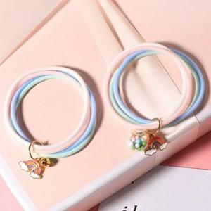

【상세/제작정보】 | * 인쇄불가 * 사전 재고 확인 필수 * 디자인 랜덤발송

【인쇄/포장옵션】 | / 포장불가능

【공급단가】 | 수량 | 200~ | 500~ | 1,000~ | 3,000~ | 5,000~
*VAT별도 | 단가 | 1,440원 | 1,420원 | 1,380원 | 1,330원 | 1,270원

【상품 URL】 | https://dev.easy1.co.kr:443/src/goods_detail.php?gdno=27575

